상품제안서
협립 슈퍼TEN 초고밀도 카라비너 3단 완전자동우산 | 상품코드: S27309

 |  |  |  |  |  |  | 02-713-8555 | www.synergygift.co.kr
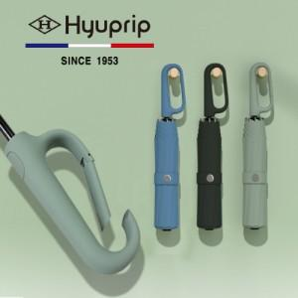

【상세/제작정보】

【인쇄/포장옵션】 | 실크, 원단1도인쇄 / 포장지포장

【공급단가】 | 수량 | 50~ | 100~ | 500~ | 1,000~ | 2,000~
*VAT별도 | 그린 | 18,900원 | 18,200원 | 17,500원 | 16,800원 | 16,380원
 | 블랙 | 18,900원 | 18,200원 | 17,500원 | 16,800원 | 16,380원
 | 블루 | 18,900원 | 18,200원 | 17,500원 | 16,800원 | 16,380원

【상품 URL】 | https://www.synergygift.co.kr:443/src/goods_detail.php?gdno=27309

